Blad1
 |  |  |  | Dimensionering Urban Överbyggnad |  |  |  | Bilaga B
 |  |  |  |  |  |  |  | Natursten
Dimensionering av naturstensbeläggning
B.1 Hällar |  |  |  |  |  |  |  | B.1
Beräkningsformeln som Exceldokument kan hämtas från olika hemsidor, t.ex. www.sten.se
Den utgår från ett förslag till formeln i Europastandarden SS-EN 1341: 2001 Annex A
Den ger ett värde för plattjocklek givet trafikklass, ytdimension och stenens böjhållfasthet
De försök som gjorts i Vinnovaprojet [9] indikerar att denna formel ger överdimensionerade tjocklekar, men ännu föreligger ingen färdig alternativ formel.

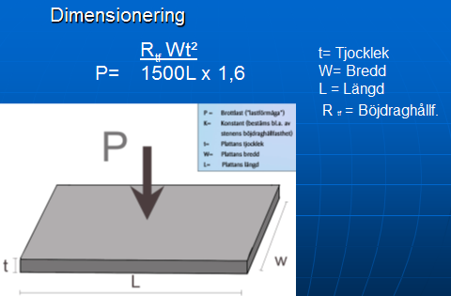

Fs
Fs
 |  |  |  |  |  | Sätt- och fogmaterial enligt
 |  |  |  |  |  | Utemiljö 2017 [6]**
 |  |  |  |  |  | Makadam 2-4, 2-5, 2-6 mm
 |  |  |  |  |  | där andelen <2 mm är < 5%
P=brottlast
dvs. maxlast för resp. trafikklass
hos stenen
 |  |  |  |  |  | eller
p
Fs =Säkers faktor
 |  |  |  |  |  | naturgrus 0-8 mm

 |  |  |  |  |  | ** Sveriges Stinidustriförbund
 |  |  |  |  |  | Stenhandboken Utemijlö mars 2017
6 mm fog

sättlager
30 mm
 |  |  |  |  |  |  | t = plattjocklek
Obundet bärlager
Formeln ovan kan också skrivas:

 |  |  |  |  | P = Brottlast
Tjocklek häll |  |  |  | Trafikklass | KN
t = | 45 | mm |  | G | 3.5
 |  |  |  | GC | 6
P | 14 | kN |  | 0 | 9
 |  |  |  | 1 | 14
Rtf | 16.6 | MPa |  | 2 | 25

L | 300 | mm |  | Säkerhetsfaktor EN 1341 (2002)* |  |  | 1,6*
 |  |  |  | Obundet sättlager (makadam/naturgrus)
W | 300 | mm |  | * Senare standard från 2012 har andra värden, men
 |  |  |  | erfarenhet indikerar säkerhetsfaktor 1,6 som tillräcklig
Fs | 1.6

Slitlager= häll+sättlager |  | 75 | mm

Hällar, som beräknas enligt ovan, , klarar hållfastheten med god marginal förutsatt att:
¤ systemets sättlager, fog, mothåll har rätt teknisk kvalitet och är korrekt monterade
¤ bär- och förstärkningslagret har rätt tjocklek, rätt fraktion och är tillräckligt packande
¤ dräneringen är tillfredsställande så vatten inte blir stående i beläggningen

B.2 Råkilad eller klipp smågatsten |  |  |  |  |  |  |  | B.2

Vanligaste tjocklek på denna typ av gatsten c:a 100 mm

Sättlager c:a 50 mm
 |  |  |  |  | Fog enligt Utemiljö 2017**
Klarar alla trafikklasser

Sättlager
Slitlager=sten+sättlager |  | 150 | mm |  |  |  | ca 50 mm

B.3 Storgatsten |  |  |  |  |  |  |  | B.3

Vanligaste tjocklek på storgatstenen c:a 140 mm

Sättlager c:a 50 mm |  |  |  |  | Fog enligt Utemiljö 2017**

Klarar alla trafikklasser
Sättlager
Slitlager=sten+sättlager |  | 190 | mm |  |  |  | ca 50 mm

B.4 Sågad klippt och flammad/krysshamrad smågatsten
 |  |  |  |  |  |  |  | B.4
Vanlig tjocklek på denna typ av gatsten c:a 80 - 100 mm

Sättlager | 30 mm

Klarar i och för sig trafikklass 2
men glider vid hög trafikbelastning |  |  |  |  | Fog enligt Utemiljö 2017**

Sättlager
Slitlager=sten+sättlager |  | 110-130 | mm
 |  |  |  |  |  |  | ca 30 mm

